LVRT
Tiempo [s] | Tensión [p.u.]
 |  | LVRT: | Low Voltage Ride Through
 |  | (*) Este gráfico compara la curva característica LVRT del inversor con lo establecido en el artículo 7-29 de la NTCO. La característica LVRT implementada NO debe ubicarse por encima de lo señalado en dicho artículo.

 |  | (**) Los puntos ingresados por el Coordinado deben corresponder fielmente a lo documentado en el Printout. En caso contrario, la instalación será considerada en incumplimiento normativo.

 | Implementado |  | NTCO 7-29 Baja Tensión |  | NTCO 7-29 Sobre Tensión
 |  | 0 | 0 | 0 | 1.4
 |  | 1 | 0 | 0.16 | 1.4
 |  | 1 | 0.5 | 0.16 | 1.2
 |  | 2 | 0.5 | 1 | 1.2
 |  | 2 | 0.9 | 1 | 1.1
 |  | 5 | 0.9 | 5 | 1.1

HVRT
Tiempo [s] | Tensión [p.u.]
 |  | HVRT: | High Voltage Ride Through
 |  | (*) Este gráfico compara la curva característica HVRT del inversor con lo establecido en el artículo 7-29 de la NTCO. La característica HVRT implementada NO debe ubicarse por debajo de lo señalado en dicho artículo.

 |  | (**) Los puntos ingresados por el Coordinado deben corresponder fielmente a lo documentado en el Printout. En caso contrario, la instalación será considerada en incumplimiento normativo.

 | Implementado |  | NTCO 7-29 Baja Tensión |  | NTCO 7-29 Sobre Tensión
 |  | 0 | 0 | 0 | 1.4
 |  | 1 | 0 | 0.16 | 1.4
 |  | 1 | 0.5 | 0.16 | 1.2
 |  | 2 | 0.5 | 1 | 1.2
 |  | 2 | 0.9 | 1 | 1.1
 |  | 5 | 0.9 | 5 | 1.1

LFRT
Tiempo [s] | Frecuencia [Hz]
 |  | LFRT: | Low Frequency Ride Through
 |  | (*) Este gráfico compara la curva característica LFRT del inversor con lo establecido en el artículo 7-30 de la NTCO. La característica LFRT implementada NO debe ubicarse por encima de lo señalado en dicho artículo.

 |  | (**) Los puntos ingresados por el Coordinado deben corresponder fielmente a lo documentado en el Printout. En caso contrario, la instalación será considerada en incumplimiento normativo.

 | Implementado | NTCO 7-30 Baja Frecuencia | NTCO 7-30 Sobre Frecuencia
 |  | 47.5 | 51.5
 |  | 47.5 | 51.5
 |  | 49 | 51
 |  | 49 | 51

HFRT
Tiempo [s] | Frecuencia [Hz]
 |  | HFRT: | High Frequency Ride Through
 |  | (*) Este gráfico compara la curva característica HFRT del inversor con lo establecido en el artículo 7-30 de la NTCO. La característica HFRT implementada NO debe ubicarse por debajo de lo señalado en dicho artículo.

 |  | (**) Los puntos ingresados por el Coordinado deben corresponder fielmente a lo documentado en el Printout. En caso contrario, la instalación será considerada en incumplimiento normativo.

 | Implementado | NTCO 7-30 Baja Frecuencia | NTCO 7-30 Sobre Frecuencia
 |  | 47.5 | 51.5
 |  | 47.5 | 51.5
 |  | 49 | 51
 |  | 49 | 51

Protección Tensión (Art. 7-29)
Rango de Tensión [% de Vn] | Tiempo de despeje [s]
V<50 |  | *Artículo 7-29 NORMA TÉCNICA DE CONEXIÓN Y OPERACIÓN DE PMGD EN INSTALACIONES DE MEDIA TENSIÓN
50≤V≤90
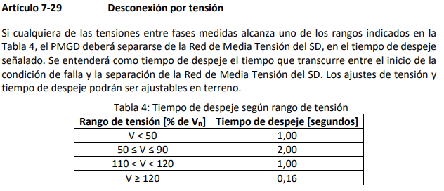
110<V<120
V≥120

